合同结算
序号 | 截图 | BUG描述 | 优先级 | 责任人 | 备注（根因） | 流程标题 | 流程分类
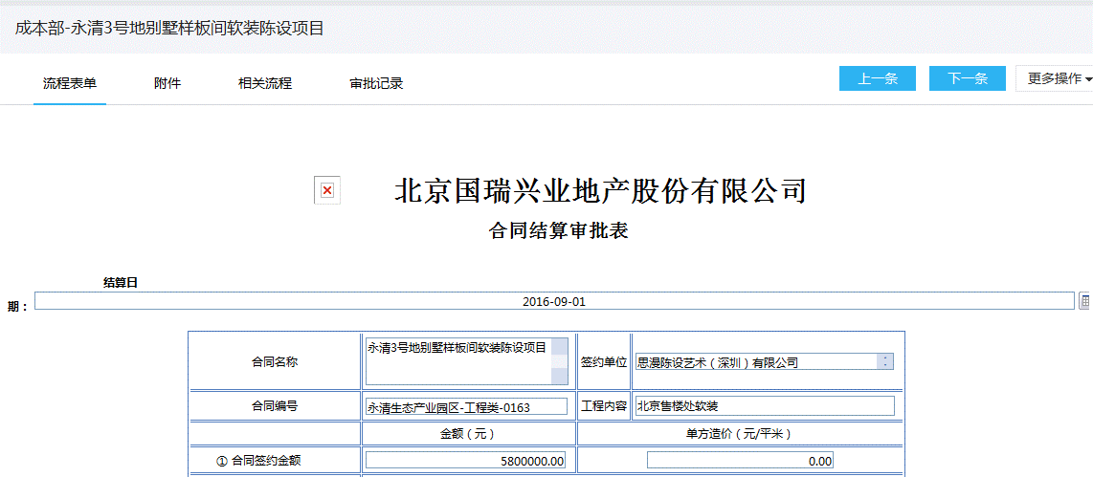 1 | 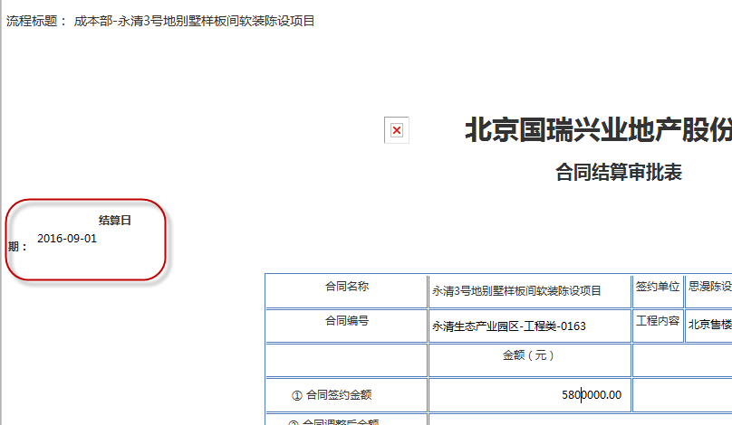 | 表单中的“结算日期”展示变形 打印时也变形 | 10 | 李雪菲 |  | 成本部-永清3号地别墅样板间软装陈设项目 | 合同结算
2 | 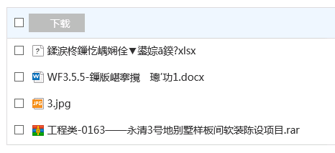 | 上传附件后，附件名称乱码 | 0
3 | 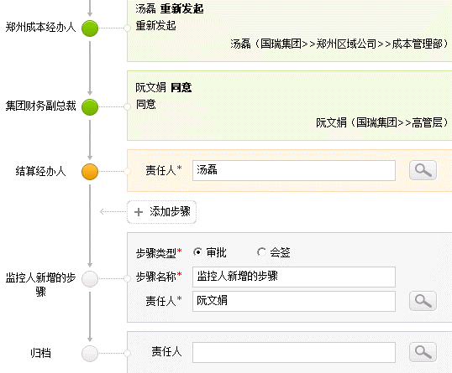 | 从消息打开流程详情后，没有滚动条，没法下拉查看流程详情的全部信息 | 10 | 少东
4 | 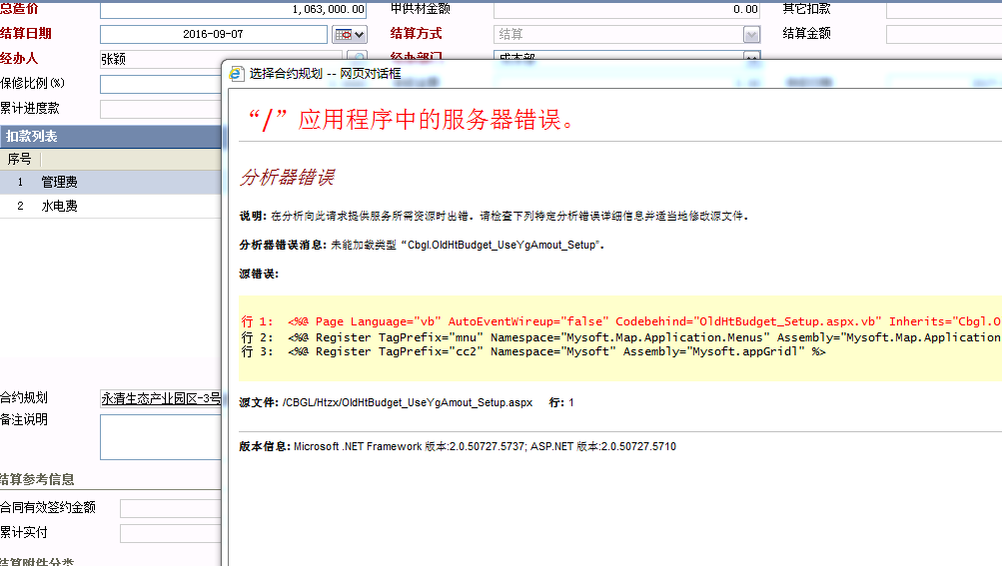 | 合同结算，修改业务数据，打开合约规划报错 | 10 | 万堃（反馈给项目PM修复）
5 | 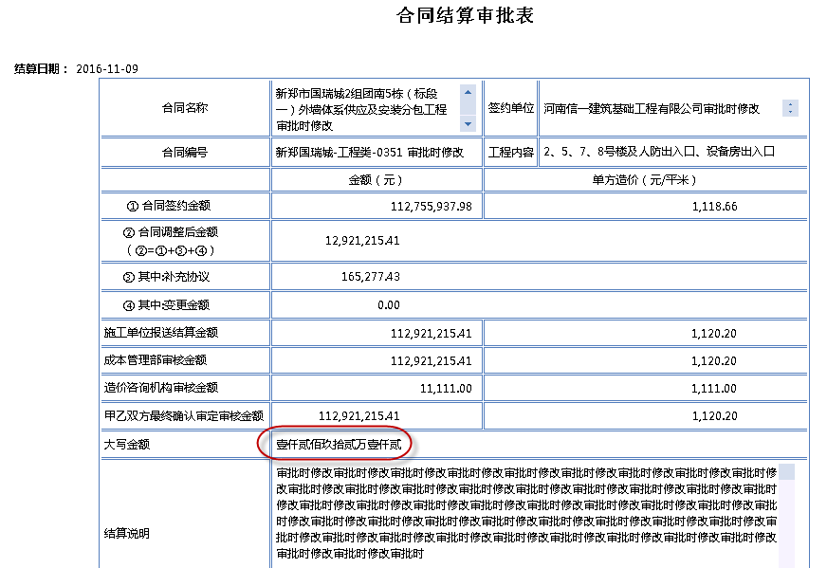 | 合同结算审批表，大写金额这个表单域值的位置太小，占了一整行，但实际显示只有1/3，导致显示和打印时，大写金额都看不全 | 10 | 李雪菲 | 将表单域改为100%
6 |  | 合同结算流程模板中设置“同步表单时是否同步附件”为“否”，但在重新发起时，修改了业务数据，增加/删除了业务数据中的附件后，同步表单会将附件同步到表单的附件域中 | 待确认 | 陈静
7 | 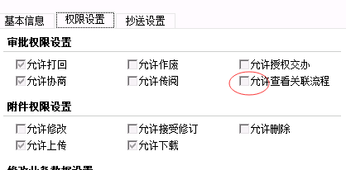 | 我们在升级时，将所有流程的“允许查看关联流程”的选项全部置为了“否”，这样只有发起人自己可以看到自己选择的相关流程，所有步骤都看不到，这个功能还有意义不 | 待确认 | 陈静
8 | 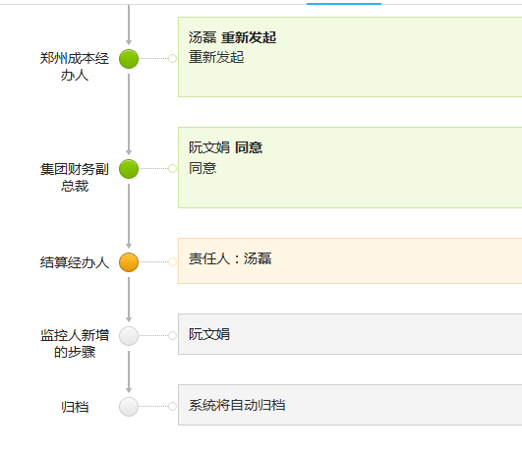 | 流程是自动归档时，审批记录中应该显示“系统将自动归档”，但在流程监控模块，显示的是没有责任人，让用户去选择一个责任人 | 5 | 陈静
9
10 | 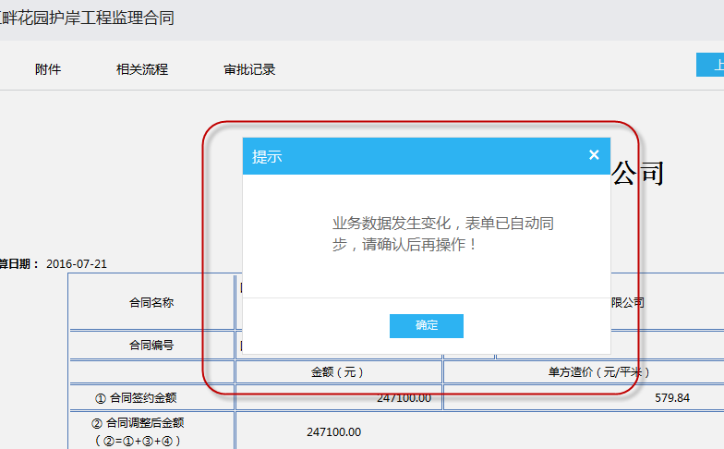 | 审批，进行打回操作时，不应该出现如图表单自动同步的提示 这里是审批步骤，且没有办法修改业务数据 | 5 | 李雪菲
11 | 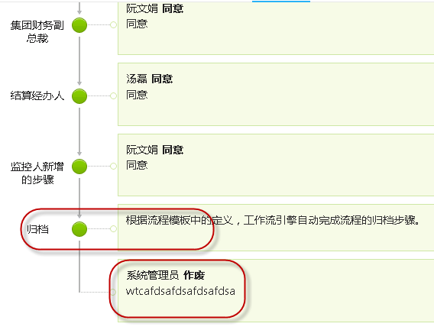 | 流程监控，流程已归档，之前打开的流程监控列表，列表没有去刷新，这时可以对已归档的流程进行作废操作 | 5 | 陈静
12 |  | 回复协商时，协商说明及输入框全是灰色的，从体验上不像一个可输入意见的地方 | 5 | 陈静
13 | 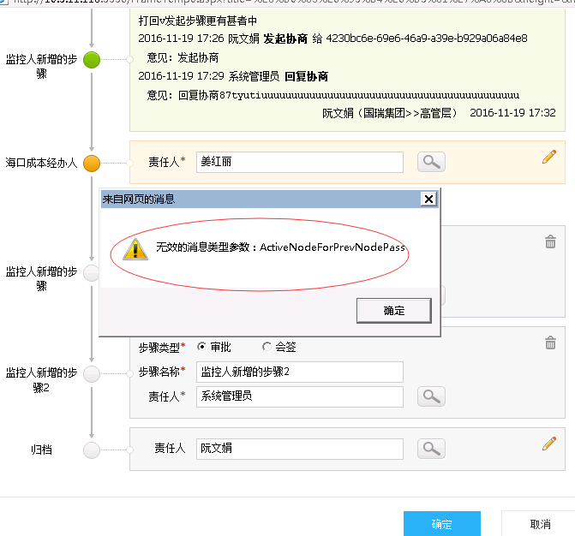 | 流程监控-调整流程，当前激活步骤是重新发起步骤，将当前步骤责任人调整为另一个人后，因调整后的人不能修改业务数据，准备将责任人调整回来，调回来确定时报如图错误 流程标题：成本部-江畔花园示范区加设围挡工程 | 10 | 张圣
14 | 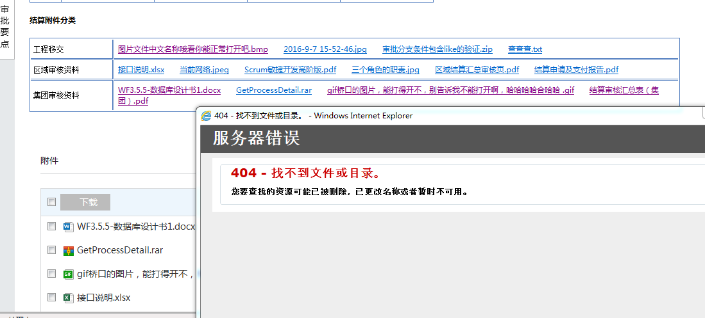 | 重新发起时，在业务系统上传附件，同步表单后，在业务系统和工作流的流程附件中都可以打开，但通过流程表单报404 | 待确认 | 少东 |  | 成本部-国瑞江畔花园护岸工程监理合同-0002
15 | 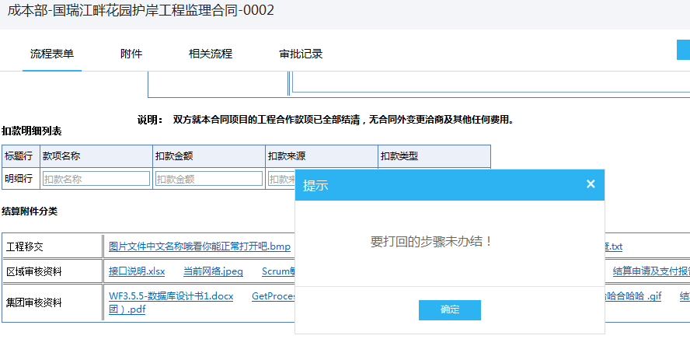 | 流程审批，点打回操作时，提示“要打回的步骤未办结！” 提示信息消失后，流程刷新成了查看状态 | 10 | 少东 |  | 流程标题：成本部-国瑞江畔花园护岸工程监理合同-0002 用户：ruanwenjuan 阮文娟
16 | 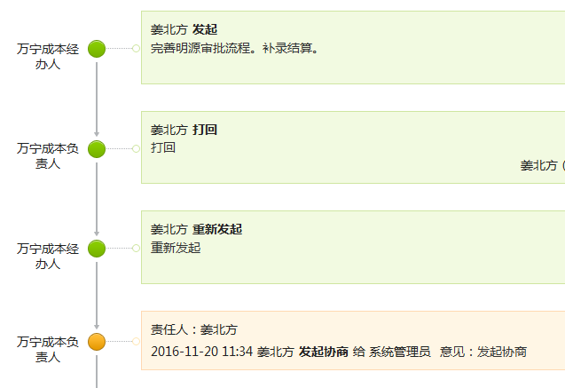 | 当前用户对该流程处理过多次，在“已办”列表中搜索该流程时，只搜索到一条记录，并且打开流程详情时，打开的是待办的详情，可以对流程进行审批操作 | 10 | 雪菲 |  | 成本部-万宁国瑞城A地块地基处理工程合同 用户：jiangbeifang 姜北方
17 | 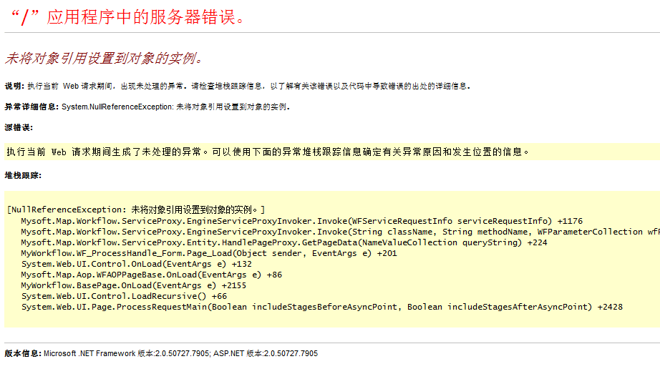 | 我办理的流程，抄送列表，打开流程详情报错 | 15 | 雪菲 |  | 万宁现场签证变更立项审批单-0375 万宁现场签证变更立项审批单-0353 用户：jiangbeifang 姜北方
18 | 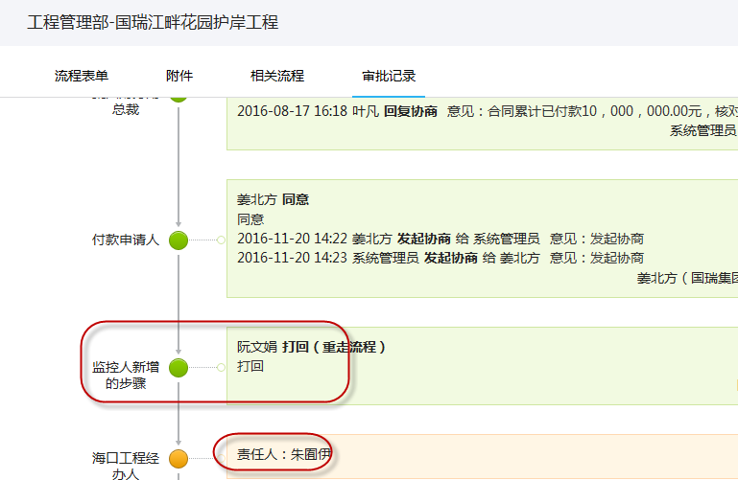 | 临时步骤审批，做了打回发起步骤的操作，发起人禁用的情况下，应给监控人发消息，通知监控人XXX已被禁用，但流程打回给了那个禁用的用户，并没有给监控人发送消息 | 5 | 张圣 |  | 工程管理部-国瑞江畔花园护岸工程 发起人是：zhuyouyi 朱囿伊 该用户已禁用
19 | 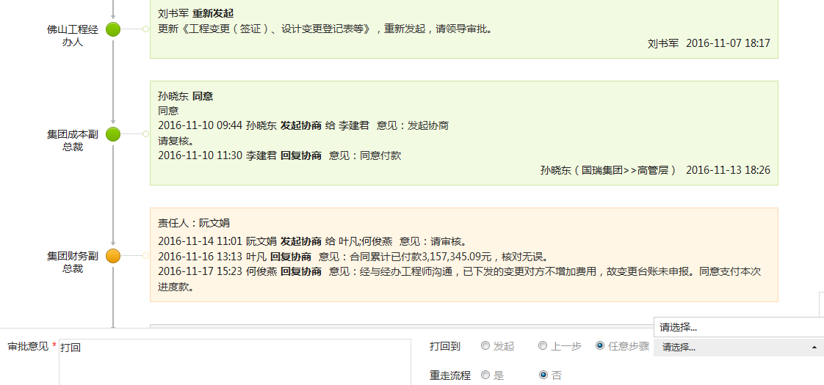 | 流程打回发起且不重走流程，重新发起再审批同意到第三步后，第三步再进行打回操作时，选择打回任意步骤这里没有打回步骤可选择 | 已解决 | 张圣 |  | 工程部-佛山国华新都一期消防分包合同 用户：ruanwenjuan 阮文娟
 | 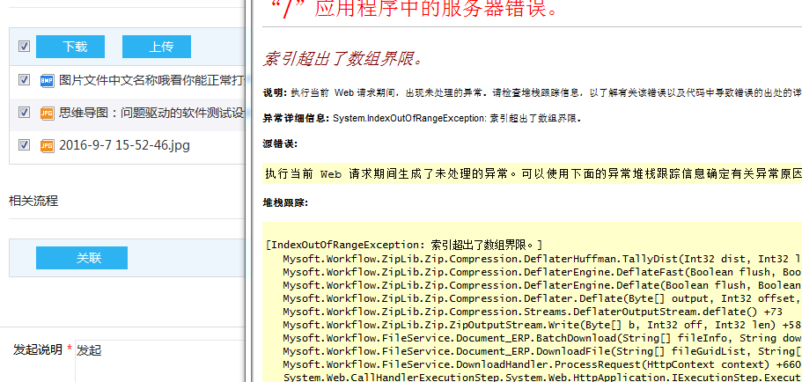 | 发起流程，上传多个附件，勾选所有附件，点击下载，直接报错 | 10 | 杨容 |  | 工程管理部-新郑市国瑞城一期六组团封闭母线集中供应、指导安装、深化设计及维护维修工程-0021 用户：jinjianwei 靳建伟 我发起的流程-草稿
 | 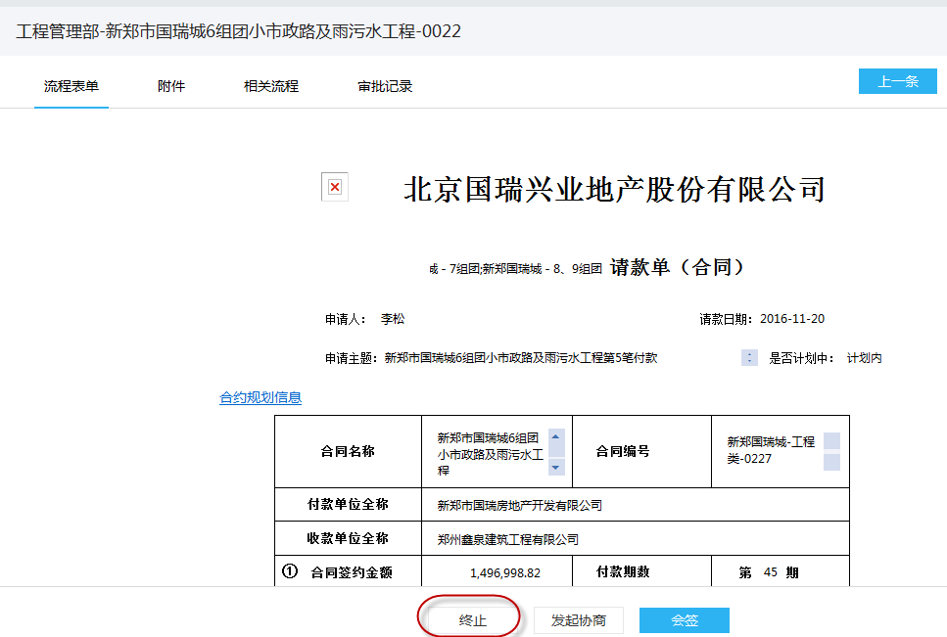 | 当前步骤是会签步骤，但同时出来了“终止”按钮，会签步骤应该是不能终止的 | 10 | 雪菲 | 付款审批 | 工程管理部-新郑市国瑞城6组团小市政路及雨污水工程-0022 用户：liguiping 李桂萍
 | 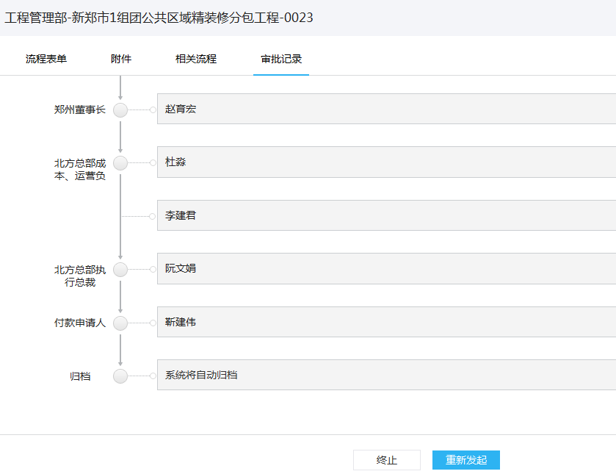 | 流程打回发起，重新发起时，不应该有“终止”按钮 | 10 | 雪菲 | 付款审批 采用刷数据的方案 | 工程管理部-新郑市1组团公共区域精装修分包工程-0023 用户：jinjianwei 靳建伟
 | 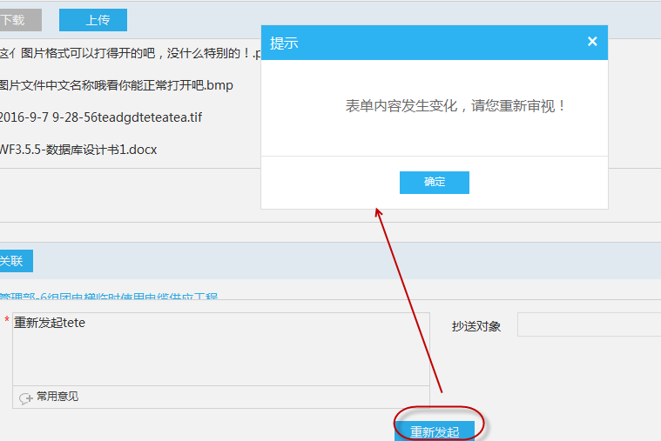 | 重新发起步骤，修改业务数据，修改业务数据保存关闭后，点击了同步表单按钮，提示“表单已同步”，这时点击重新发起时，还提示“表单内容发生变化，请您重新审批” | 10 | 雪菲 | 付款审批 | 工程管理部-新郑市1组团公共区域精装修分包工程-0023 用户：jinjianwei 靳建伟
 | 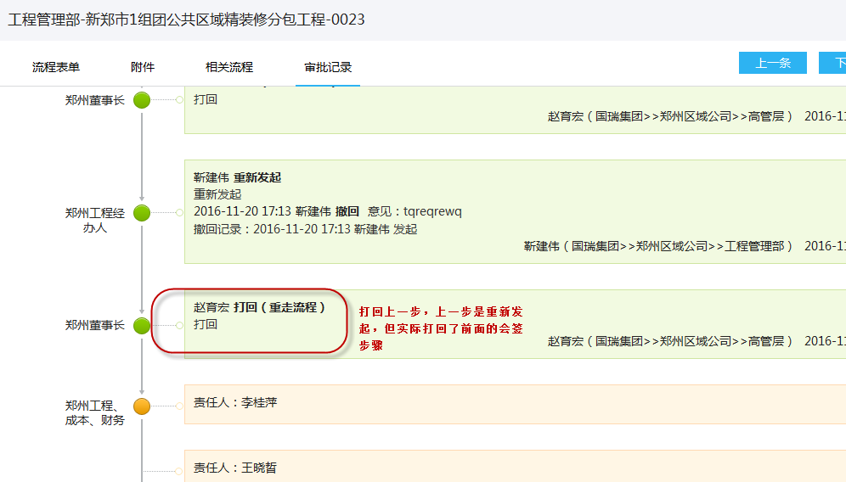 | 1-2-3-4,第3步打回第1步且不重走流程，1重新发起，1-2-3-1-3，这时3打回上一步，应该是打回前一步处理的1发起步骤，但现在系统中打回的是第2步 | 5 | 不处理？ | 付款审批 | 工程管理部-新郑市1组团公共区域精装修分包工程-0023 用户：jinjianwei 靳建伟

计划流程_刘俐俊
NO | 截图 | BUG描述 | 优先级 | 责任人 | 备注 | 流程标题 | 流程分类 | 流程模板 | 流程模板名称
4 | 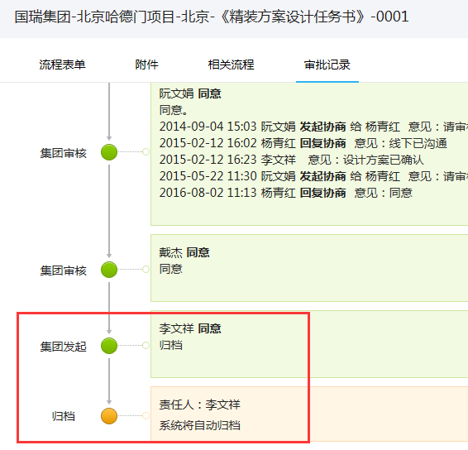 | 审批记录显示有问题：归档步骤为激活状态，显示却为自动归档，对应的流程模板为自动归档 | 15 | 少东 |  | 国瑞集团-北京哈德门项目-北京-《精装方案设计任务书》-0001 | 项目成果审批 | 北京区域公司审批流程 | 北京64（作废）《精装方案设计任务书》审批流
5 | 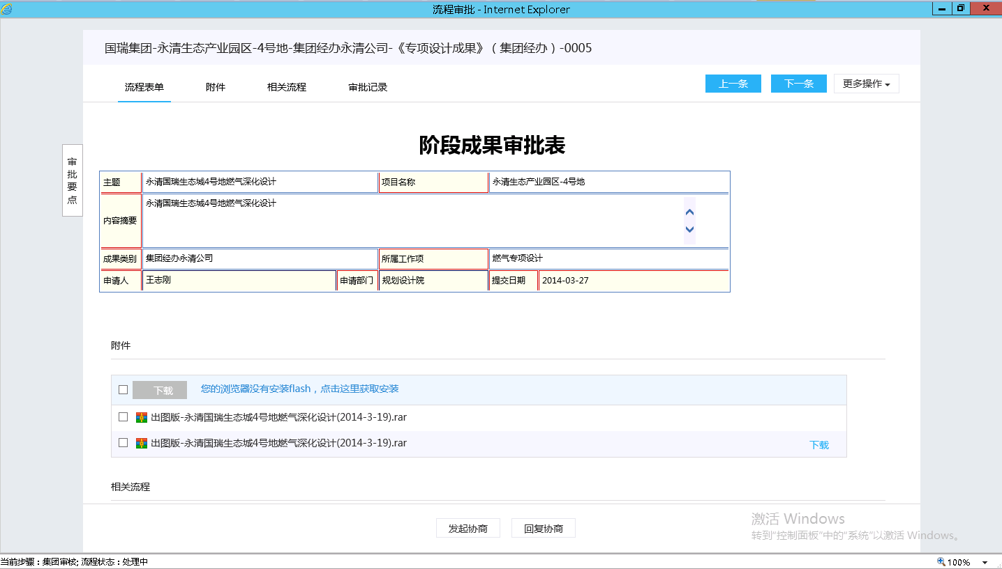 | 1、抄送的通知消息没有查看直接显示在历史消息列表（非必现） 2、从带回复协商的消息进详情，没有滚动条，显示不出审批记录（阮文娟协商给杨青红，admin协商给阮文娟没有出现此问题） | 10 | 张圣 |  | 国瑞集团-永清生态产业园区-4号地-集团经办永清公司-《专项设计成果》（集团经办）-0005 | 项目成果审批 | 廊坊区域公司审批流程 | 廊坊19《专项设计成果》审批流（集团经办）
6 | 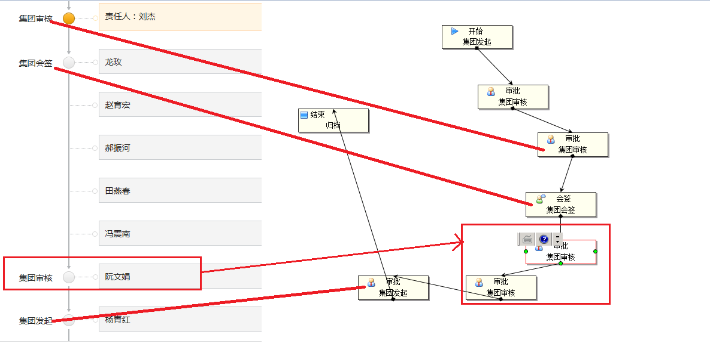 | 打回重走，路径刷新后跟流程模板路径不一致 | 15 | 少东 |  | 国瑞集团-永清生态产业园区-4号地-集团经办永清公司-《专项设计成果》（集团经办）-0004 | 项目成果审批 | 廊坊区域公司审批流程 | 廊坊19《专项设计成果》审批流（集团经办）
7 | 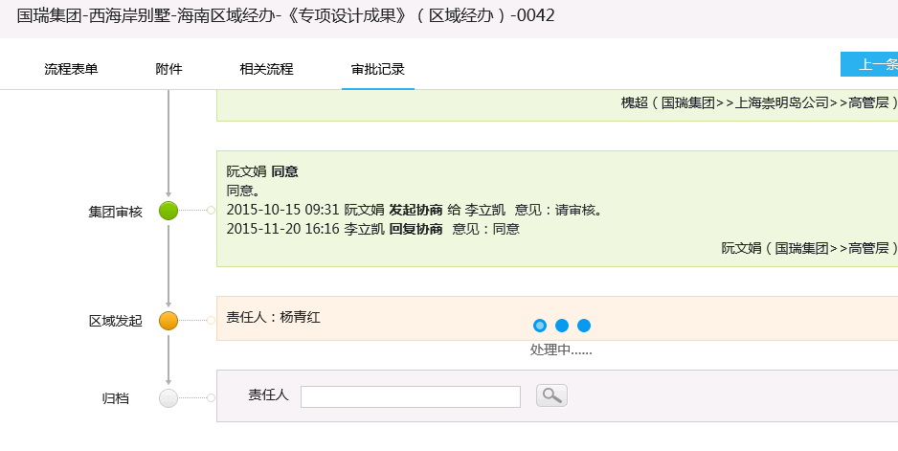 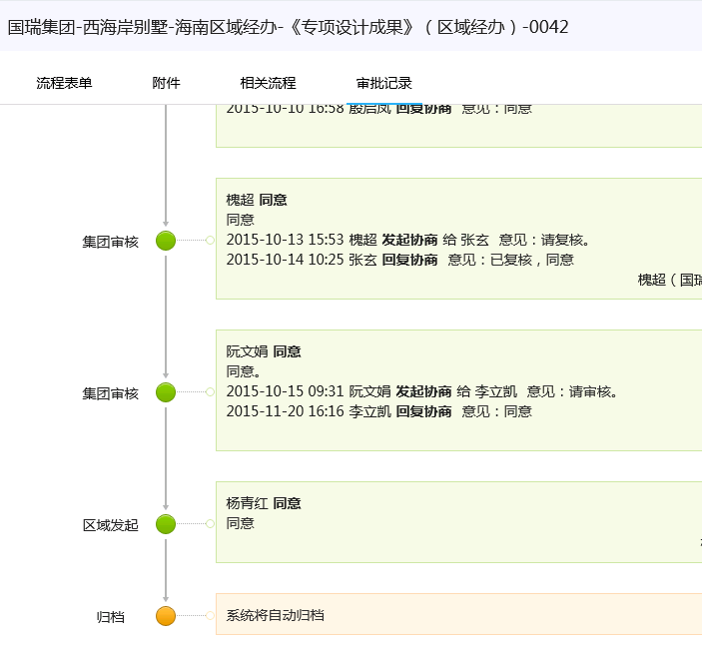 | 自动归档前一步审批同意可以选择责任人，没有选直接同意，到归档步骤归档不成功，流程模板为自动归档 右侧第二条流程选择了归档责任人还是归档失败 | 15 | 少东 |  | 国瑞集团-西海岸别墅-海南区域经办-《专项设计成果》（区域经办）-0042 国瑞集团-苏州项目(仅供计划系统使用)-苏州木渎项目-苏州-《概念性方案设计成果》-0001 | 项目成果审批 | 海口区域公司审批流程 | 海口《专项设计成果》（区域经办）
8 | 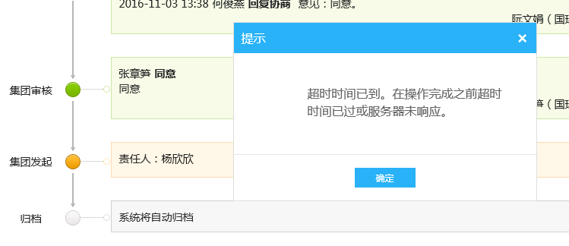 | 下一步显示自动归档，当前步骤点击审批报错 | 15 | 万堃 |  | 国瑞集团-永清生态产业园区-2号地-永清-《项目目标成本（方案版）》-0005 国瑞集团-万宁国瑞城-B地块-《项目工程管理策划方案》-《项目工程管理策划方案》-0002 | 项目成果审批 | 廊坊区域公司审批流程 | 廊坊24《项目目标成本（方案版）》审批流
 | 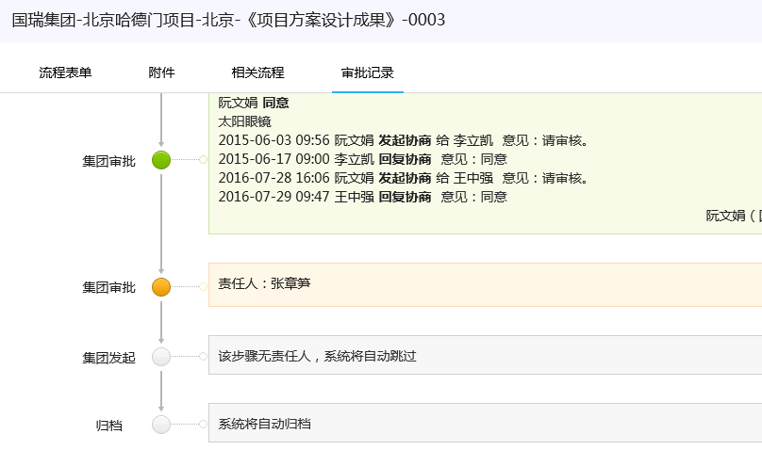 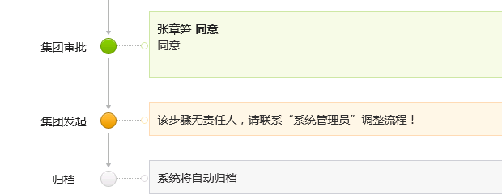 | 下一步是空责任人跳过步骤，当前步骤审批激活下一步后，变成“该步骤无责任人，请联系“系统管理员”调整流程！”流程模板中“跳过无责任热的审批步骤”为“否”，该步骤“允许跳过”勾选 | 15 | 张圣 |  | 国瑞集团-北京哈德门项目-北京-《项目方案设计成果》-0003 | 项目成果审批 | 北京区域公司审批流程 | 北京08/14《项目方案（含改造前后方案）设计成果》
 | 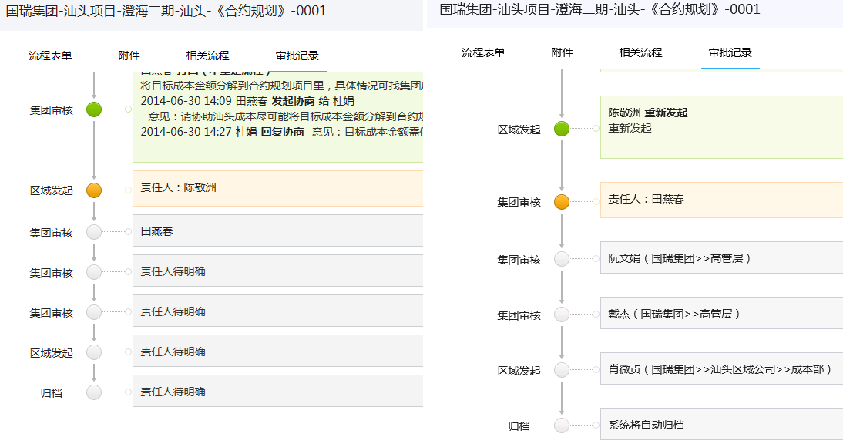 | 还未发起时后续步骤责任人为“待明确”，发起后，后续步骤责任人都明确 | 20 | 陈静 |  | 国瑞集团-汕头项目-澄海二期-汕头-《合约规划》-0001 | 项目成果审批 | 汕头区域公司审批流程 | 汕头23《合约规划》审批流
 | 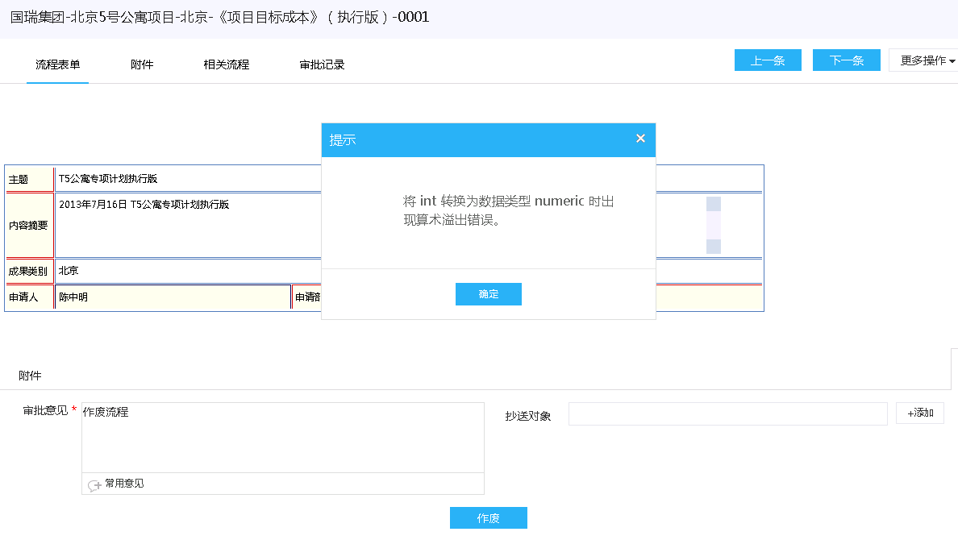 | 作废操作报错 在原始流程上做的操作步骤如下： 1、陈敬洲给重新发起 2、阮文娟给同意 3、作废 | 15 | 张圣 |  | 国瑞集团-北京5号公寓项目-北京-《项目目标成本》（执行版）-0001 | 项目成果审批 | 北京区域公司审批流程 | 北京21《项目目标成本》（执行版）审批流
 | 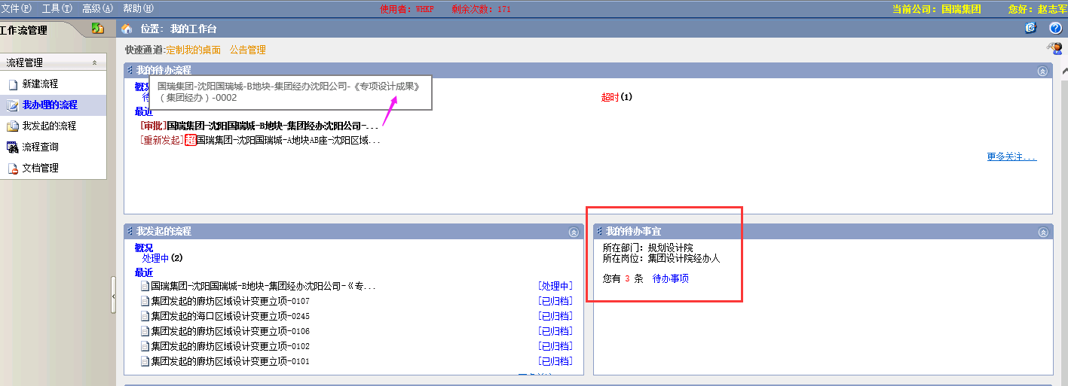 | 待办流程在工作台有待办消息，但是在我的待办列表中无此流程 | 15 | 少东 |  | 国瑞集团-沈阳国瑞城-B地块-集团经办沈阳公司-《专项设计成果》（集团经办）-0002 国瑞集团-西安国际金融中心-西安-《营销策划方案》-0002 | 项目成果审批 | 沈阳区域公司审批流程 | 沈阳19《专项设计成果》审批流（集团经办）
 | 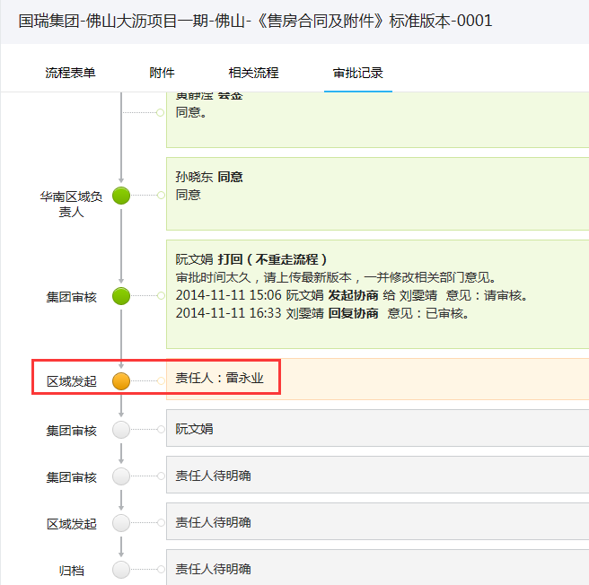 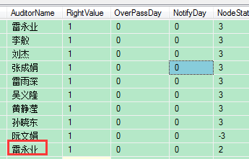 | 当前用户登陆系统后在待办列表中并没有此待办流程 | 15 | 张圣 |  | 国瑞集团-佛山大沥项目一期-佛山-《售房合同及附件》标准版本-0001 国瑞集团-沈阳国瑞城-A地块AB座-沈阳-《项目市场定位及产品定位报告》-0001 | 项目成果审批 | 佛山区域公司审批流程 | 佛山《售房合同及附件》标准版本审批流
 | 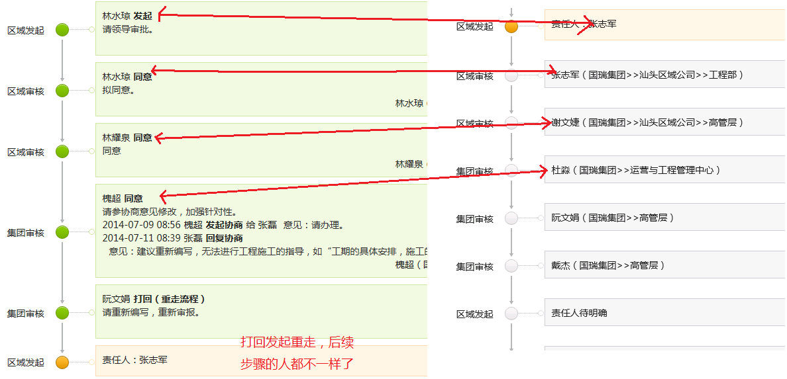 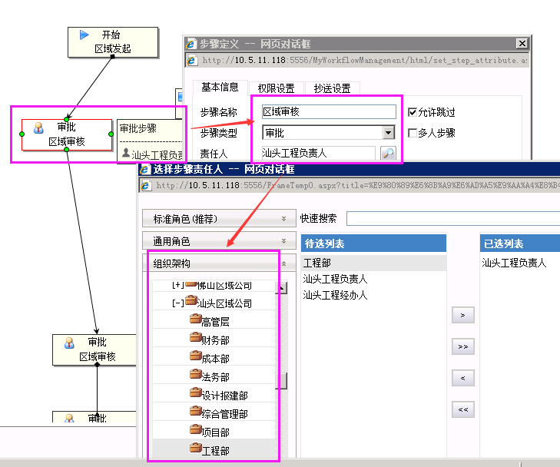 | 打回发起重走，步骤责任人跟打回前的不一致 流程模板没有分支，历史流程打开就这样（原发起人现在是禁用或非系统人员） | 10 | 张圣 |  | 国瑞集团-汕头项目-澄海二期-汕头-《项目工程管理策划方案》-0002 | 项目成果审批 | 汕头区域公司审批流程 | 汕头27《项目工程管理策划方案》审批流
 | 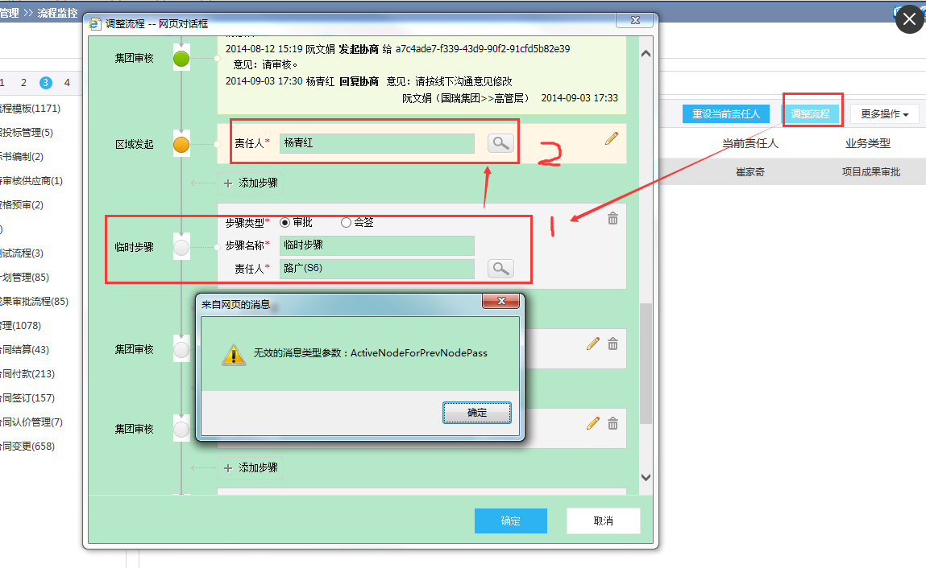 | 监控人调整流程，进去先加了步骤，又改了原有发起步骤的责任人，点确定报错（此bug其他人已登记，此处记录方便到时候验证） | 5 | 已解决 |  | 国瑞集团-永清生态产业园区-2号地-永清-《项目主项计划》-0012 | 项目成果审批 | 廊坊区域公司审批流程 | 廊坊07《项目主项计划》审批流
 | 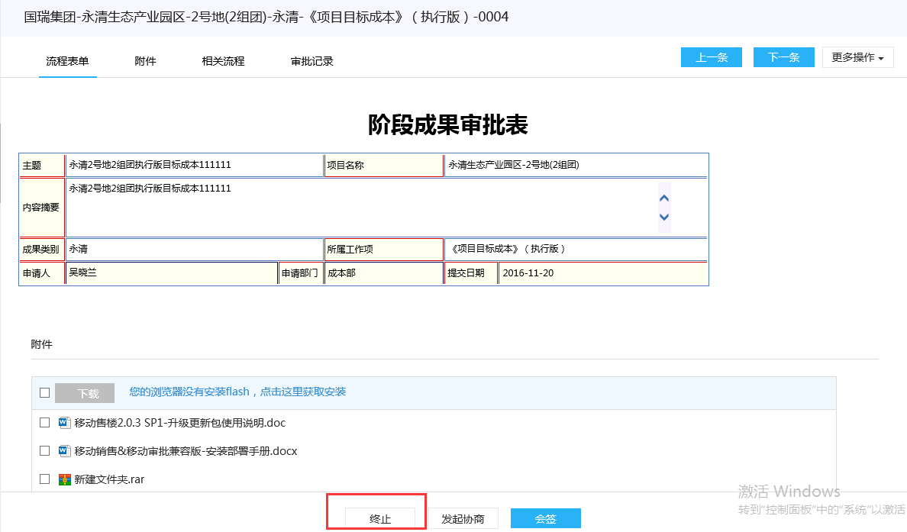 | 在历史流程上做的操作如下： 1、终止（唯一一条带终止按钮的流程） 2、由原发起人到业务系统中搜索对应的业务数据，修改“主题”字段值、“提交日期”字段值，添加附件和相关流程 3、发起流程 4、【区域审核】步骤审批同意 5、【集团会签】步骤“崔晓光”进入代办流程详情，会签的流程有终止按钮 | 10 | 雪菲 |  | 1、国瑞集团-永清生态产业园区-2号地(2组团)-永清-《项目目标成本》（执行版）-0001 注意 终止后从业务域中发起名称为“国瑞集团-永清生态产业园区-2号地(2组团)-永清-《项目目标成本》（执行版）-0004” 2、国瑞集团-永清生态产业园区-2号地(2组团)-永清-《景观方案设计任务书》-0001 | 项目成果审批 | 廊坊区域公司审批流程 | 廊坊25《项目目标成本》（执行版）审批流
 | 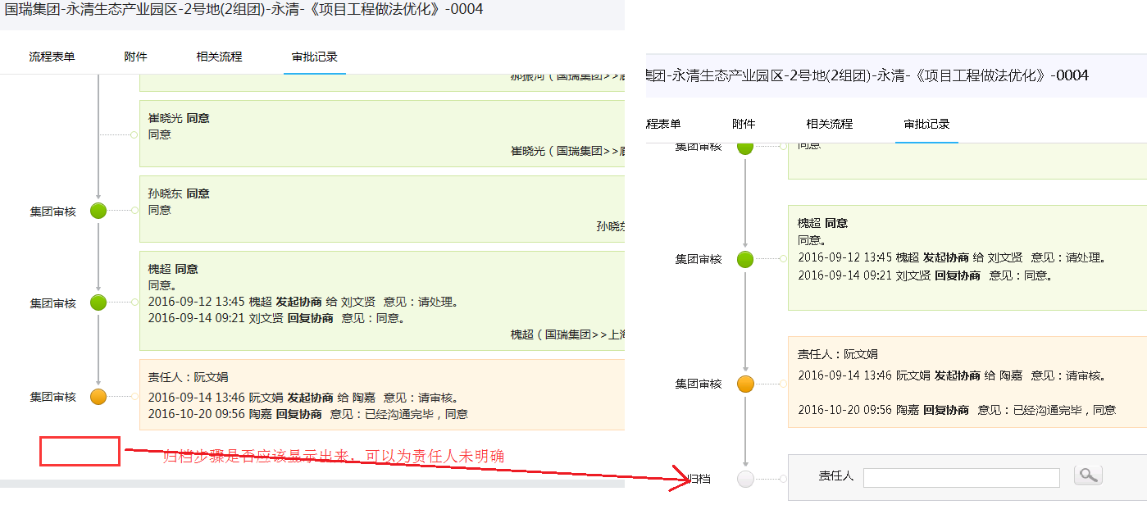 | 当前步骤的下一步为归档，但是监控人进去查看没有显示出来，以当前步骤的责任人进待办流程详情，可以显示归档（此bug其他人已登记，此处记录方便到时候验证） | 10 | 陈静 |  | 国瑞集团-永清生态产业园区-2号地(2组团)-永清-《项目工程做法优化》-0004 | 项目成果审批 | 廊坊区域公司审批流程 | 廊坊42《项目工程做法优化》审批流
 | 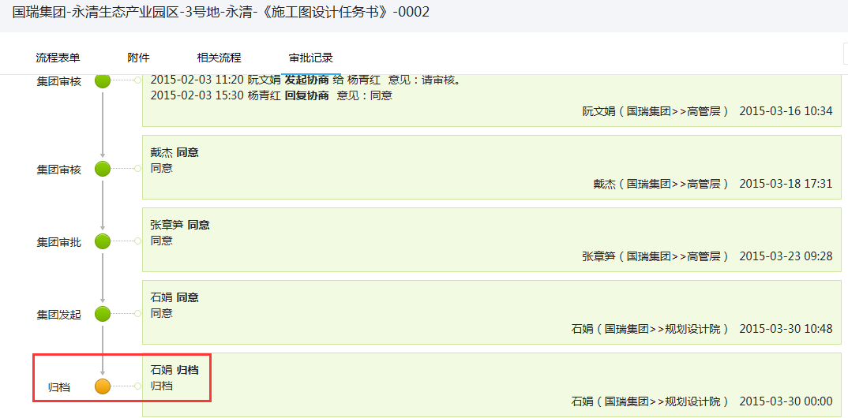  | 流程在数据库中归档节点状态为3即归档完成，但是流程监控人进详情查看归档步骤显示为激活状态，归档责任人从已办进去也是一样 | 5 | 张圣 |  | 国瑞集团-永清生态产业园区-3号地-永清-《施工图设计任务书》-0002 | 项目成果审批 | 廊坊区域公司审批流程 | 廊坊39《施工图设计任务书》审批流
 | 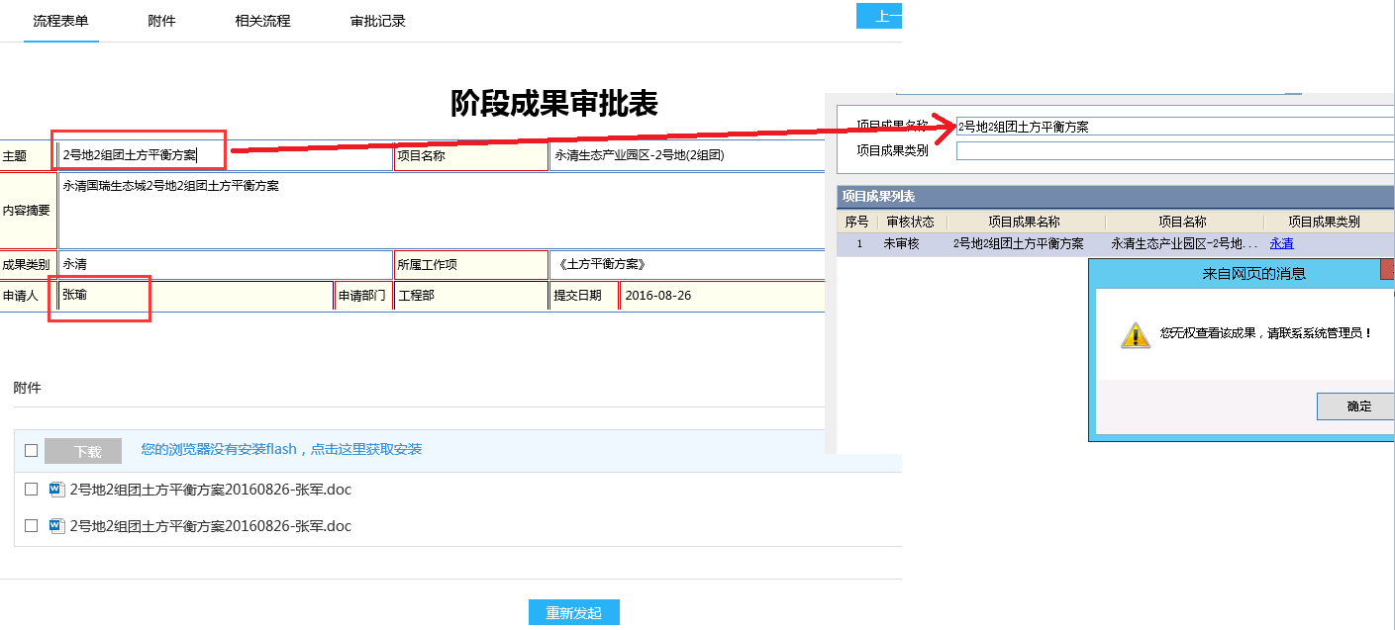 | 待重新发起的流程，发起人从业务系统中搜索数据，双击查看业务数据时报无权限 | 5 | 万堃 |  | 国瑞集团-永清生态产业园区-2号地(2组团)-永清-《土方平衡方案》-0003 | 项目成果审批 | 廊坊区域公司审批流程 | 廊坊32《土方平衡方案》审批流

701
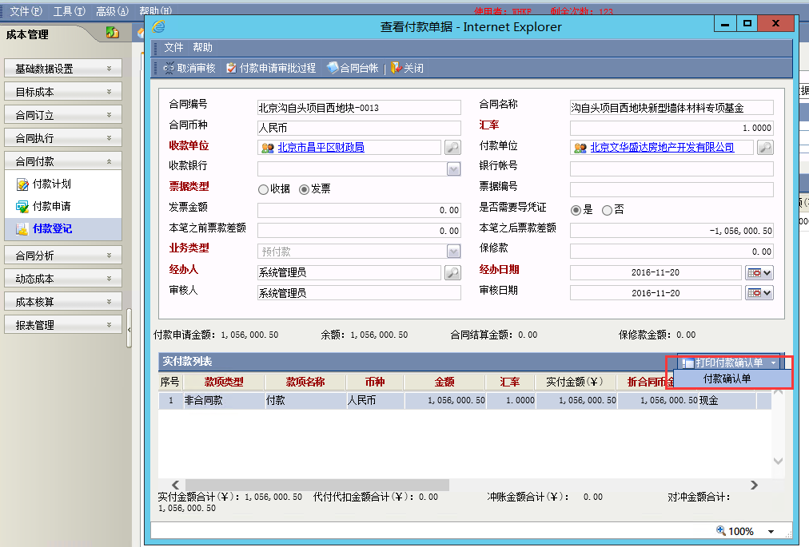
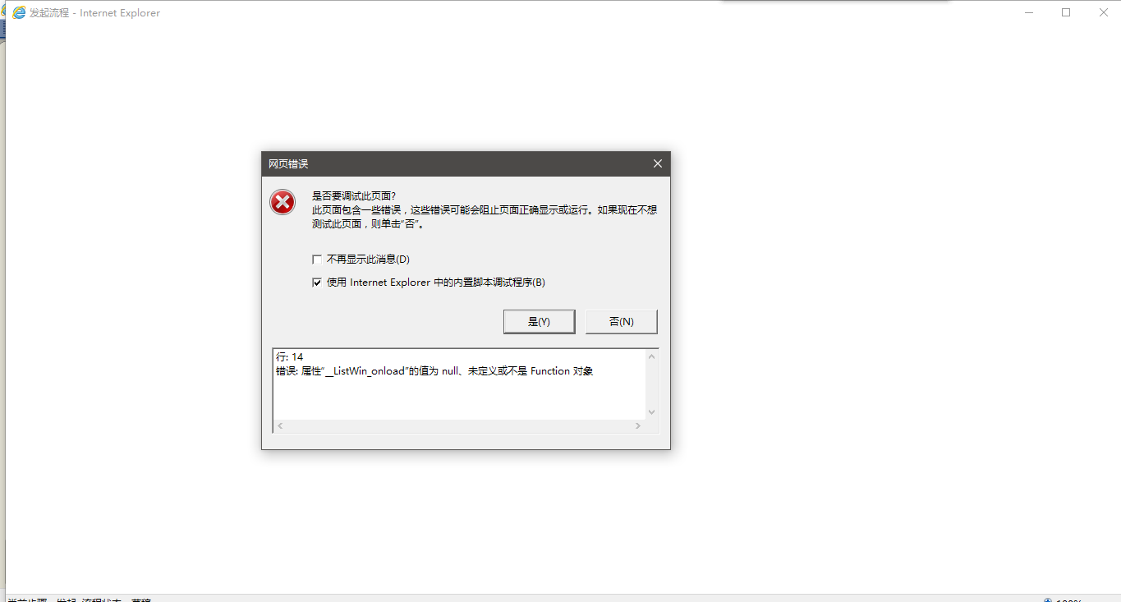
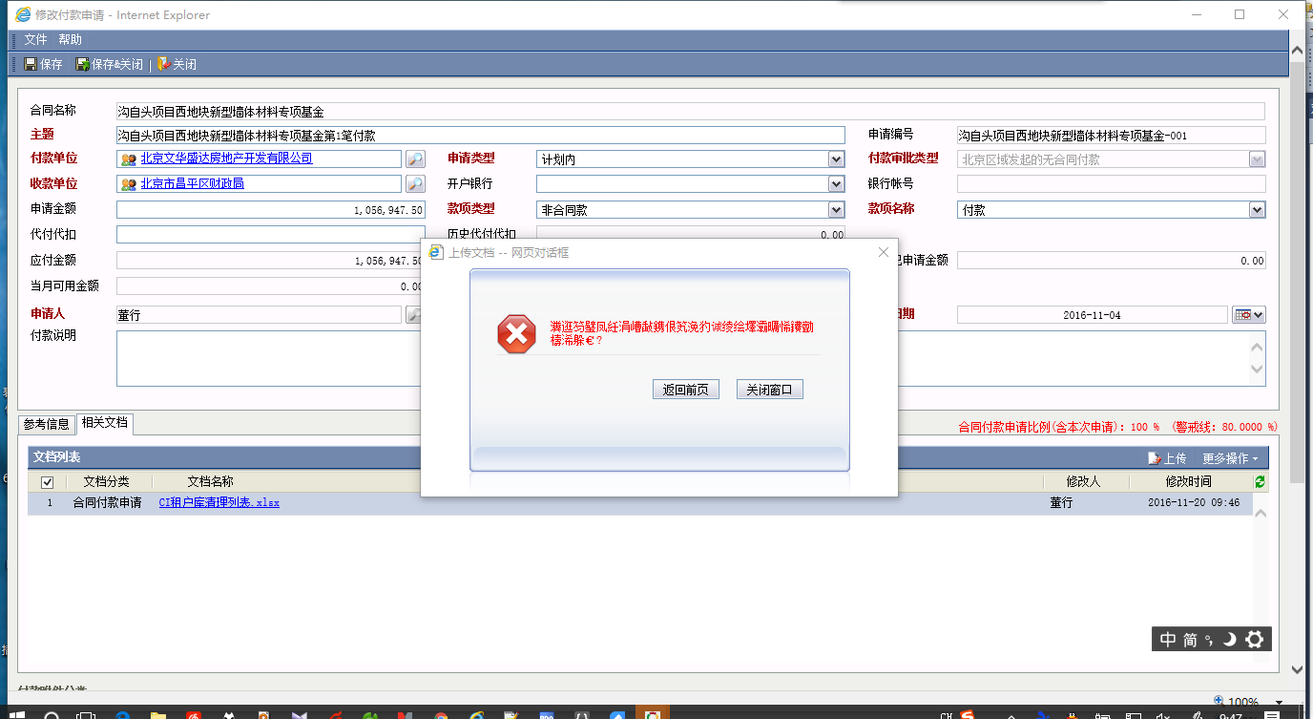

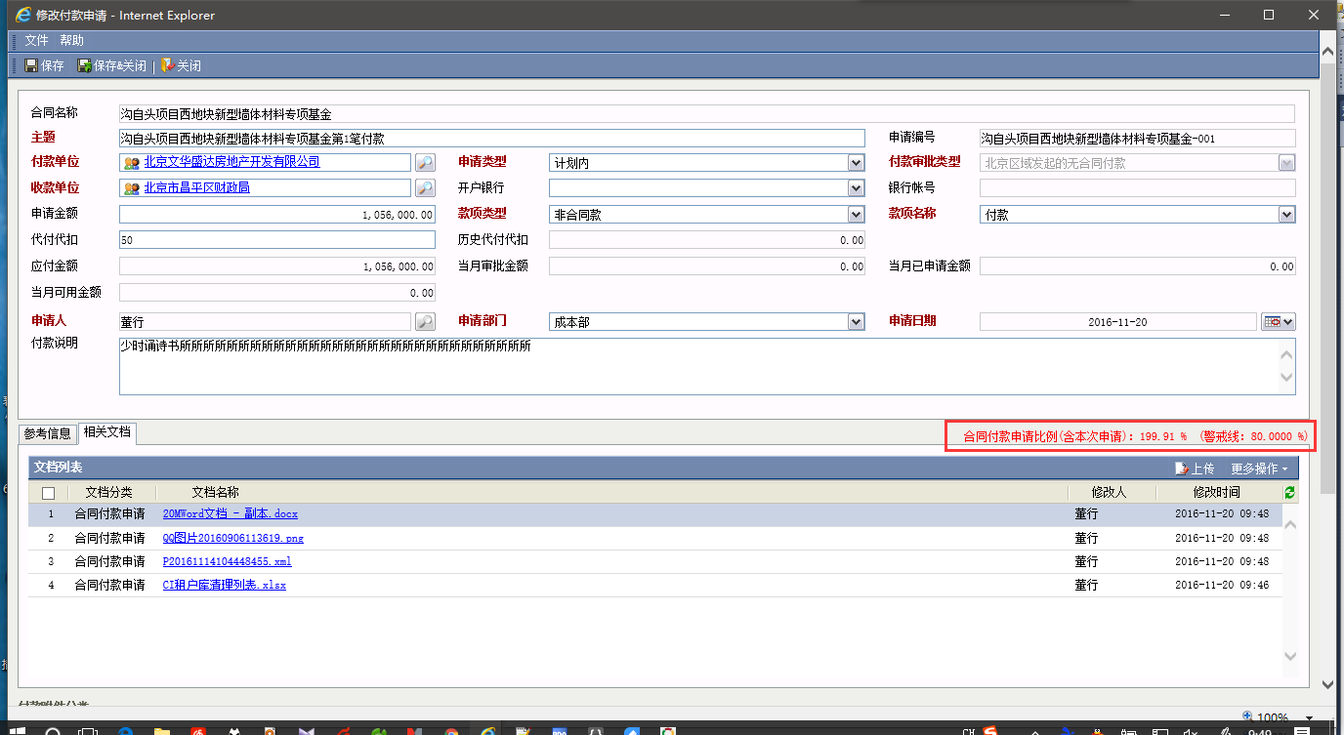

上面图的付款比例是100%
本图向下调整了金额，比例却超过了100%

709
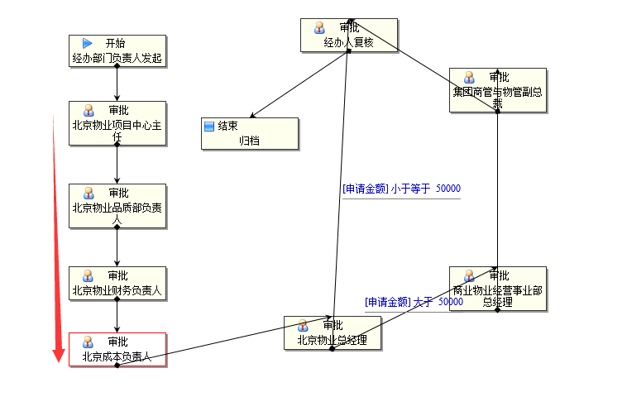

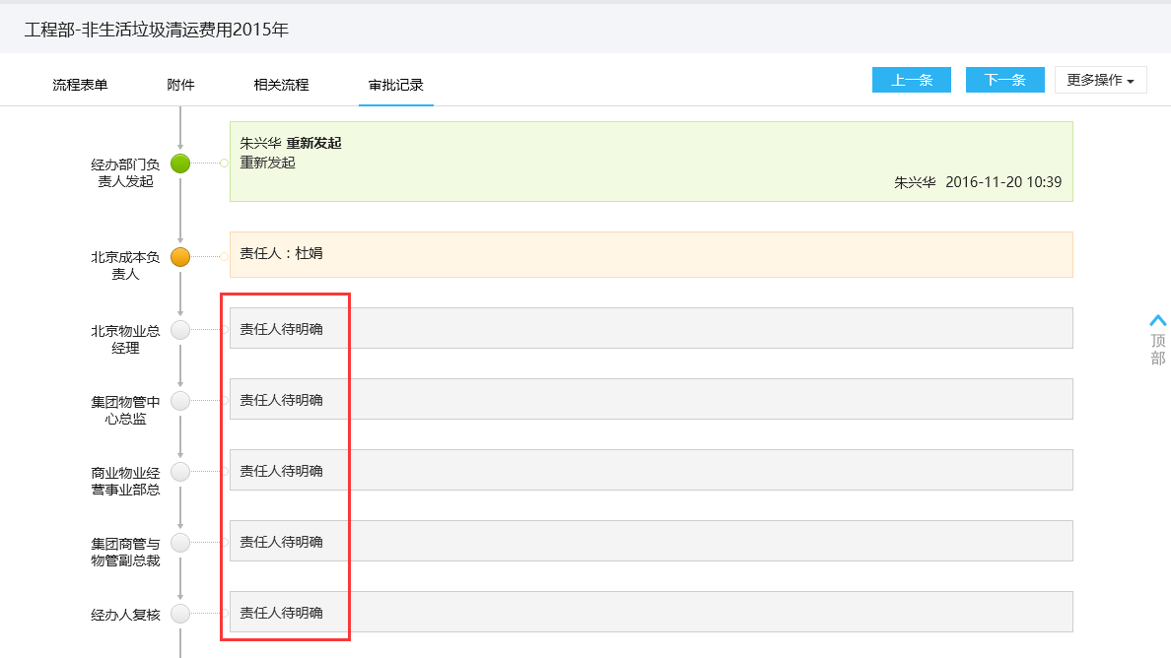

朱兴华重新发起时看到的

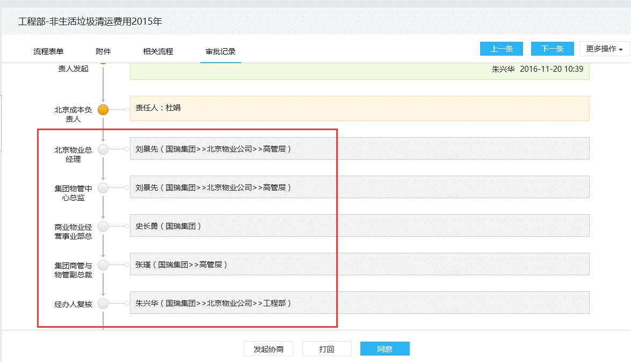

 | 杜娟审批时看到的

713
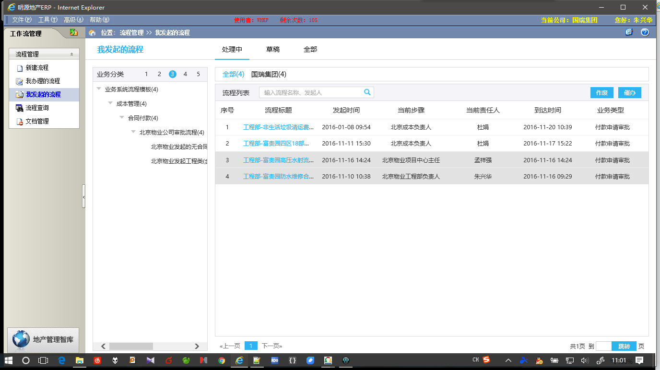











720




958









1049


